상품제안서
라볼레이 RB9 6K 5단 수동 경량 양우산(UPF50+) | 상품코드: F31288

 |  |  |  |  |  |  | 02-412-0044 | www.easy1.co.kr
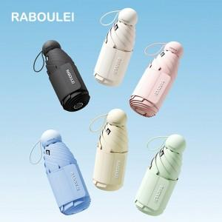

【상세/제작정보】 | <p><span style="font-size: 12pt;"><b>* 손잡이 인쇄 불가 / 원단인쇄 가능&nbsp;</b></span></p><p><b><span style="font-size: 12pt;">* 우산띠 - 개당 400원별도 / 100개 미만 60000원별도</span></b></p><p><b><span style="font-size: 12pt;">* 원단한폭- 개당 400원별도 /&nbsp;</span><span style="font-size: 12pt;">100개 미만 60000원별도​</span></b><span style="font-size: 12pt;"><b><br></b></span></p>

【인쇄/포장옵션】 | 실크, 풀칼라 / 포장지포장

【공급단가】 | 수량 | 50~ | 100~ | 300~ | 500~ | 1,000~
*VAT별도 | 단가 | 13,200원 | 12,980원 | 12,650원 | 12,430원 | 12,100원

【상품 URL】 | https://dev.easy1.co.kr:443/src/goods_detail.php?gdno=31288

